상품제안서
디자인멀티탭(일반3구) | 상품코드: S22774

 |  |  |  |  |  |  | 02-713-8555 | www.synergygift.co.kr
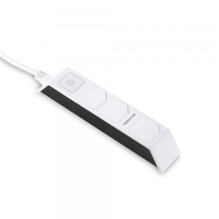 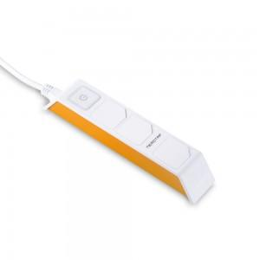 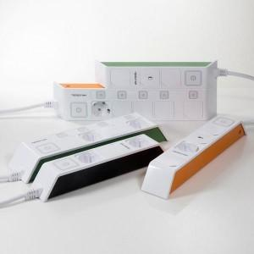

【상세/제작정보】

【인쇄/포장옵션】 | 스티커, 컬러전사지부착 / 포장지포장

【공급단가】 | 수량 | 50~ | 100~ | 500~ | 1,000~ | 2,000~
*VAT별도 | 1.5M | 9,450원 | 9,100원 | 8,750원 | 8,400원 | 8,190원
 | 3M | 11,610원 | 11,180원 | 10,750원 | 10,320원 | 10,060원
 | 5M | 14,170원 | 13,650원 | 13,120원 | 12,600원 | 12,280원

【상품 URL】 | https://www.synergygift.co.kr:443/src/goods_detail.php?gdno=22774

